Sayfa1
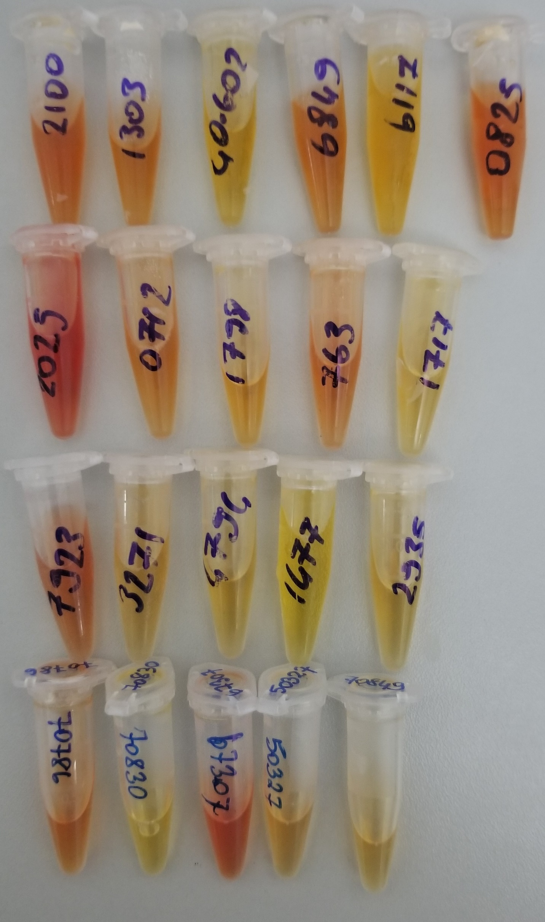
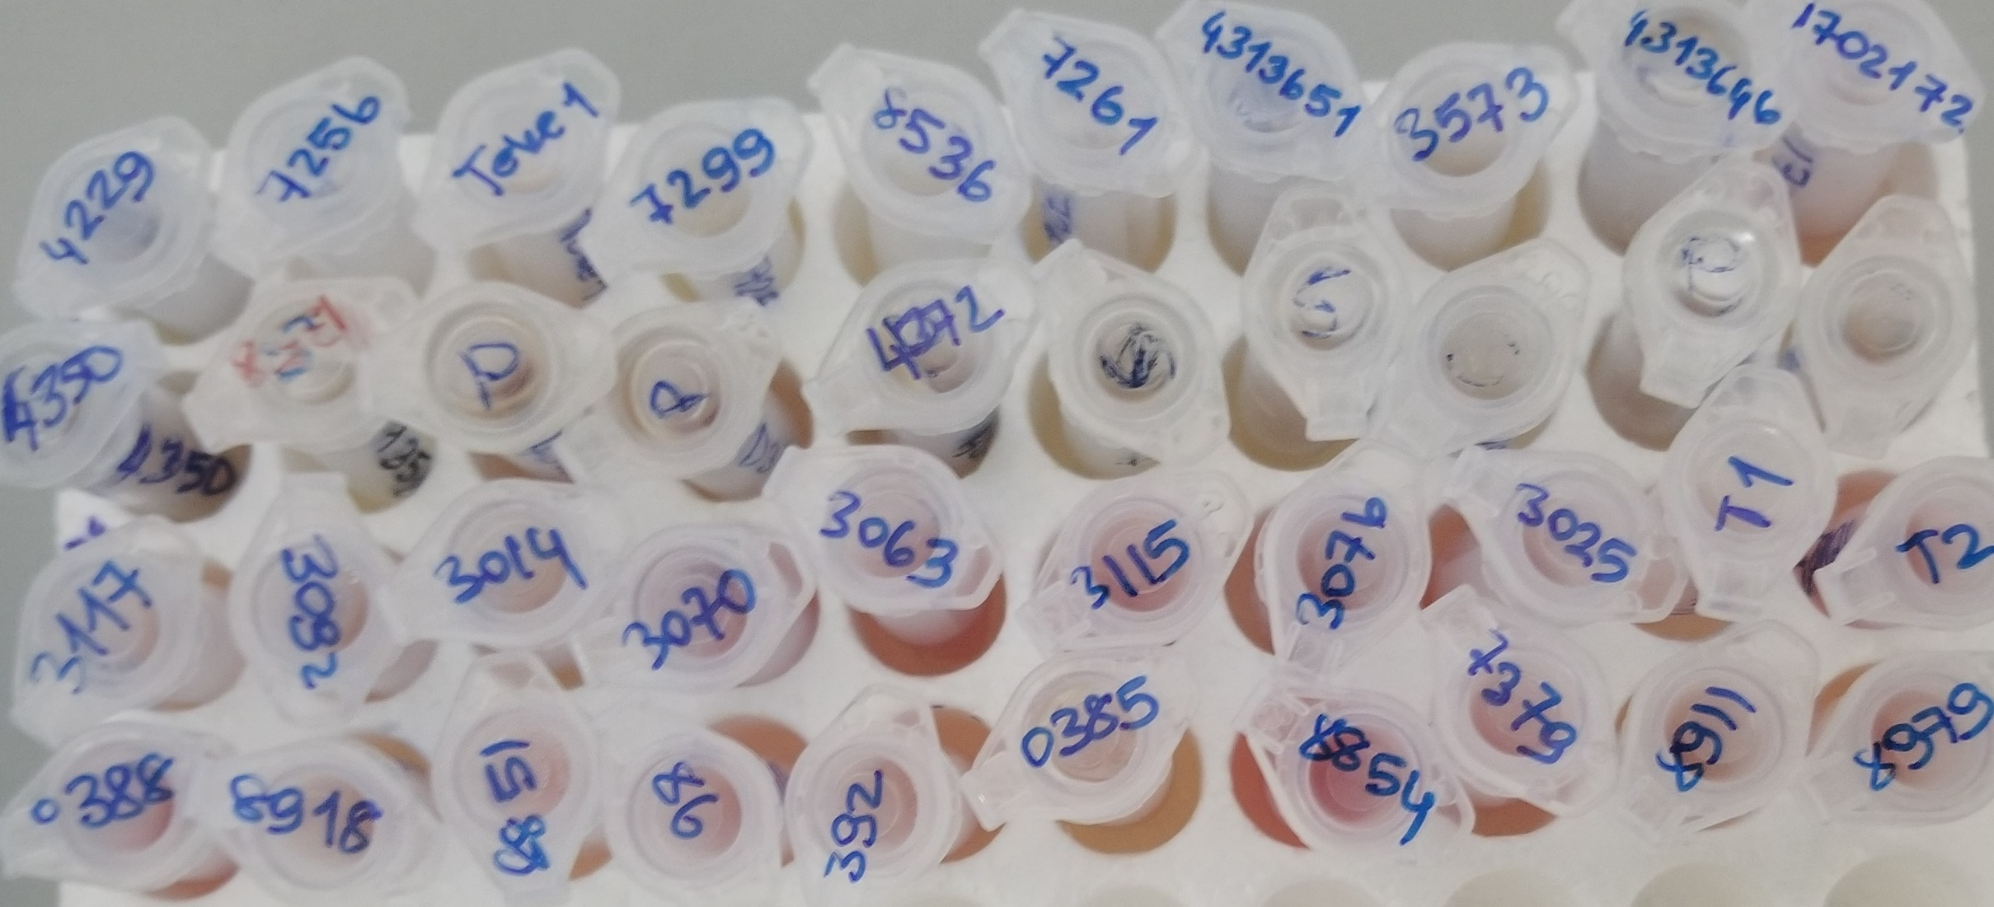
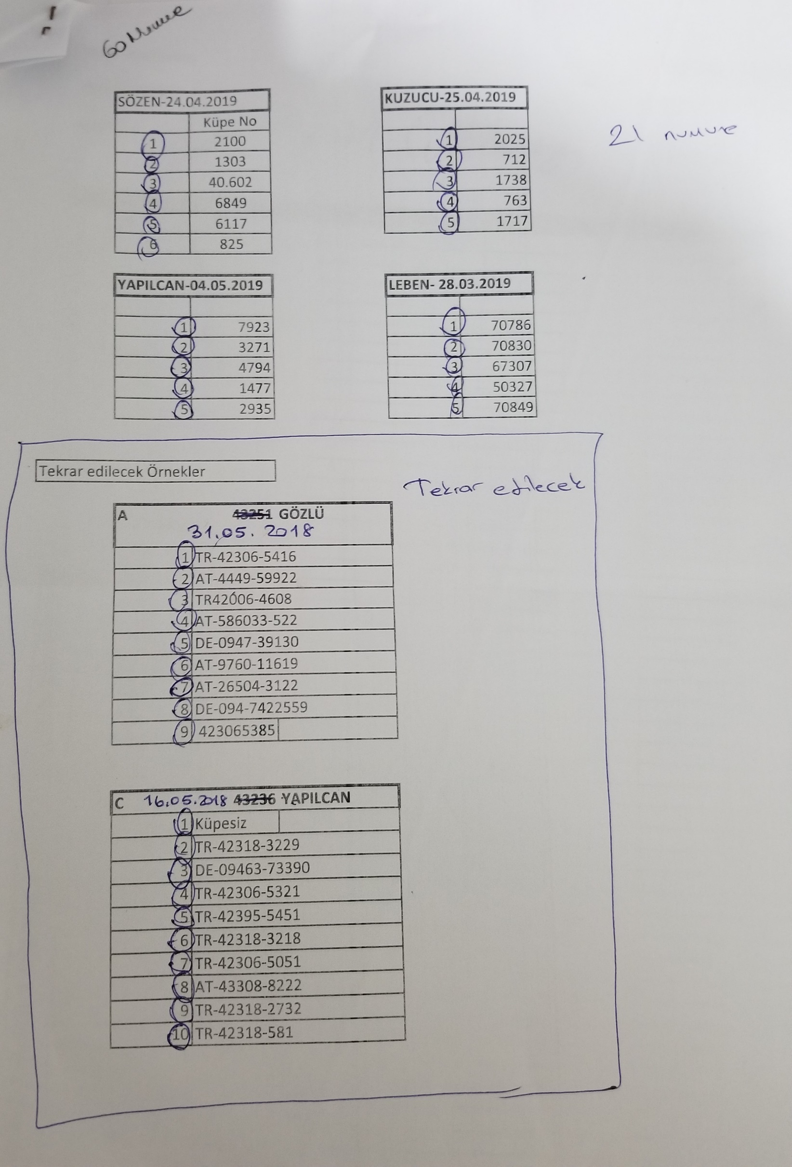
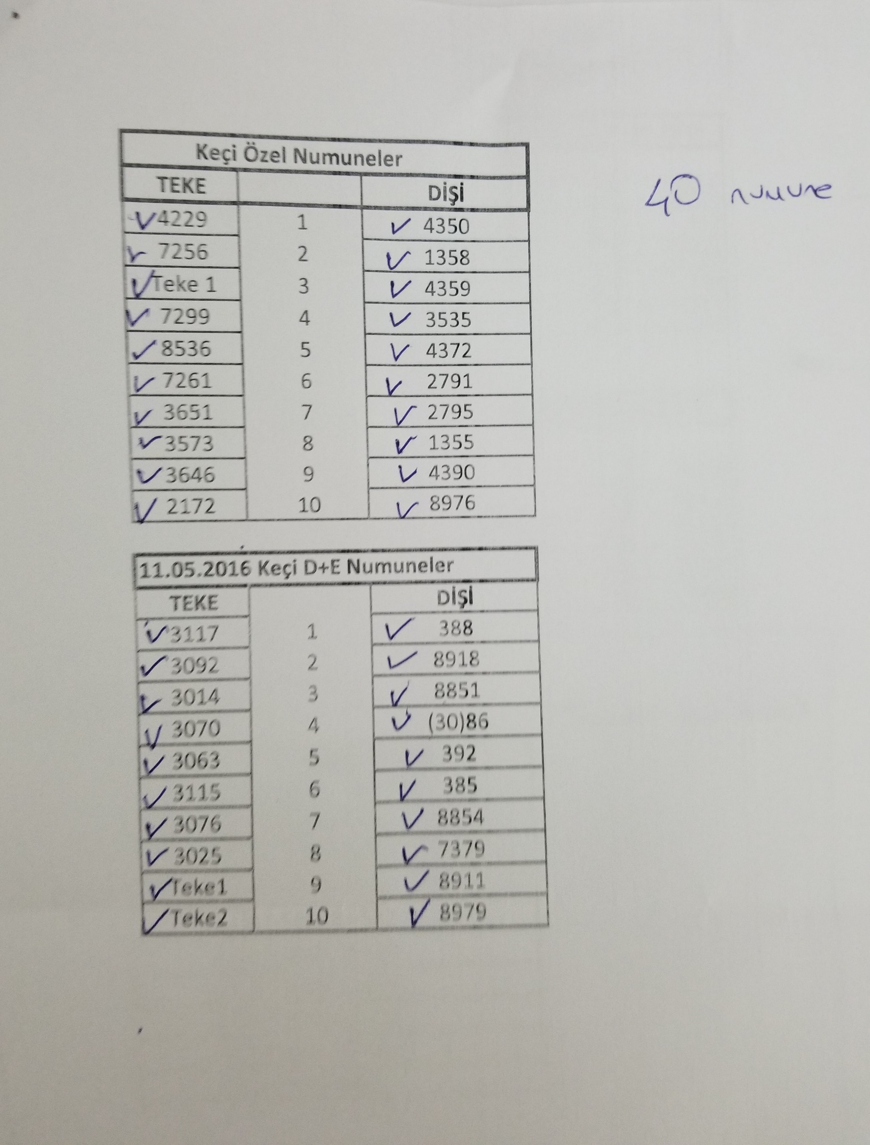
Numune | Total Thiol (µmol/L) | Native Thiol (µmol/L) | Tiyol Disülfit | TAS (mmol/L) | TOS (µmol/L) | OSI | Paraoxonase-1 (U/L) | Not
Sözen-24.04.2019-2100 | 801 | 284 | 258.5 | 1.18 | 11.27 | 0.96 | 477
Sözen-24.04.2019-1303 | 742 | 213 | 264.5 | 1.16 | 10.58 | 0.91 | 268
Sözen-24.04.2019-40.602 | 702 | 271 | 215.5 | 1.22 | 1.22 | 0.10 | 540
Sözen-24.04.2019-6849 | 809 | 280 | 264.5 | 1.18 | 8.23 | 0.70 | 287
Sözen-24.04.2019-6117 | 592 | 227 | 182.5 | 1.18 | 2.02 | 0.17 | 669
Sözen-24.04.2019-825 | 835 | 281 | 277 | 1.17 | 9.11 | 0.78 | 691
Kuzucu-25.04.2019-2025 | 1195 | 387 | 404 | 1.21 | 23.53 | 1.94 | 383
Kuzucu-25.04.2019-712 | 708 | 298 | 205 | 1.08 | 6.98 | 0.65 | 422
Kuzucu-25.04.2019-1738 | 624 | 111 | 256.5 | 0.62 | 6.76 | 1.09 | 659
Kuzucu-25.04.2019-763 | 807 | 348 | 229.5 | 1.16 | 11.05 | 0.95 | 465
Kuzucu-25.04.2019-1717 | 681 | 249 | 216 | 1.08 | 1.71 | 0.16 | 529
Yapılcan-04.05.2019-7923 | 862 | 377 | 242.5 | 1.08 | 11.36 | 1.05 | 428
Yapılcan-04.05.2019-3271 | 770 | 301 | 234.5 | 1.26 | 0.54 | 0.04 | 664
Yapılcan-04.05.2019-4794 | 788 | 317 | 235.5 | 1.16 | 1.41 | 0.12 | 177
Yapılcan-04.05.2019-1477 | 709 | 190 | 259.5 | 1.15 | E.S. | #VALUE! | 267
Yapılcan-04.05.2019-2935 | 600 | 238 | 181 | 1.09 | 1.86 | 0.17 | 523
Leben-28.03.2019-70786 | 801 | 277 | 262 | 1.24 | 13.13 | 1.06 | 455
Leben-28.03.2019-70830 | 657 | 250 | 203.5 | 1.05 | 0.67 | 0.06 | 417
Leben-28.03.2019-67307 | 1009 | 323 | 343 | 1.27 | 17.92 | 1.41 | 373
Leben-28.03.2019-50327 | 639 | 267 | 186 | 1.14 | 3.78 | 0.33 | 551
Leben-28.03.2019-70849 | 712 | 284 | 214 | 1.17 | 3.43 | 0.29 | 477
Keçi Özel Teke-4229 | 313 | E.S. | #VALUE! | 1.23 | 2.13 | 0.17 | 16
Keçi Özel Teke-7256 | 289 | E.S. | #VALUE! | 1.46 | E.S. | #VALUE! | 19
Keçi Özel Teke-Teke1 | 200 | E.S. | #VALUE! | 1.41 | 2.86 | 0.20 | 10
Keçi Özel Teke-7299 | 298 | E.S. | #VALUE! | 1.28 | 15.66 | 1.22 | 23
Keçi Özel Teke-8536 | 310 | E.S. | #VALUE! | 1.32 | E.S. | #VALUE! | 8
Keçi Özel Teke-7261 | 423 | E.S. | #VALUE! | 1.44 | 2.47 | 0.17 | 213
Keçi Özel Teke-3651 | 236 | E.S. | #VALUE! | 1.19 | 2.16 | 0.18 | 15
Keçi Özel Teke-3573 | 437 | E.S. | #VALUE! | 1.41 | 7.04 | 0.50 | 15
Keçi Özel Teke-3646 | 208 | E.S. | #VALUE! | 1.16 | 6.64 | 0.57 | 14
Keçi Özel Teke-2172 | 312 | E.S. | #VALUE! | 1.35 | 5.6 | 0.41 | 498
Keçi Özel Dişi-4350 | 486 | E.S. | #VALUE! | 1.26 | 9.39 | 0.75 | 399
Keçi Özel Dişi-1358 | 414 | E.S. | #VALUE! | 1.15 | 15.3 | 1.33 | 67
Keçi Özel Dişi-4359 | 394 | E.S. | #VALUE! | 1.22 | 7.43 | 0.61 | 19
Keçi Özel Dişi-3535 | 388 | E.S. | #VALUE! | 1.29 | 5.52 | 0.43 | 99
Keçi Özel Dişi-4372 | 488 | E.S. | #VALUE! | 1.28 | 7.03 | 0.55 | 1341
Keçi Özel Dişi-2791 | 502 | E.S. | #VALUE! | 1.28 | 21.15 | 1.65 | 290
Keçi Özel Dişi-2795 | 332 | E.S. | #VALUE! | 1.32 | 12.65 | 0.96 | 378
Keçi Özel Dişi-1355 | 568 | E.S. | #VALUE! | 1.2 | 1.31 | 0.11 | 141
Keçi Özel Dişi-4390 | 376 | E.S. | #VALUE! | 1.34 | 6.67 | 0.50 | 692
Keçi Özel Dişi-8976 | 553 | E.S. | #VALUE! | 1.42 | 10.98 | 0.77 | 570
11.05.2016 Keçi D+E-Teke-3117 | 653 | E.S. | #VALUE! | 1.43 | 6.02 | 0.42 | 418
11.05.2016 Keçi D+E-Teke-3092 | 588 | E.S. | #VALUE! | 1.49 | 4.73 | 0.32 | 27
11.05.2016 Keçi D+E-Teke-3014 | 755 | E.S. | #VALUE! | 1.39 | 15.23 | 1.10 | 21
11.05.2016 Keçi D+E-Teke-3070 | 695 | E.S. | #VALUE! | 1.69 | 10.09 | 0.60 | 1096
11.05.2016 Keçi D+E-Teke-3063 | 512 | E.S. | #VALUE! | 1.45 | 9.64 | 0.66 | 664
11.05.2016 Keçi D+E-Teke-3115 | 700 | E.S. | #VALUE! | 1.71 | 10.67 | 0.62 | 488
11.05.2016 Keçi D+E-Teke-3076 | 754 | E.S. | #VALUE! | 1.76 | 11.51 | 0.65 | 385
11.05.2016 Keçi D+E-Teke-3025 | 724 | E.S. | #VALUE! | 1.41 | 0.97 | 0.07 | 595
11.05.2016 Keçi D+E-Teke-Teke-1 | 293 | E.S. | #VALUE! | 0.92 | 2.74 | 0.30 | 713
11.05.2016 Keçi D+E-Teke-Teke-2 | 367 | E.S. | #VALUE! | 1.04 | 8.92 | 0.86 | 663
11.05.2016 Keçi D+E-Dişi-388 | 508 | E.S. | #VALUE! | 1.39 | 11.07 | 0.80 | 720
11.05.2016 Keçi D+E-Dişi-8918 | 412 | E.S. | #VALUE! | 1.23 | 5.08 | 0.41 | 763
11.05.2016 Keçi D+E-Dişi-8851 | 344 | E.S. | #VALUE! | 0.95 | 5.08 | 0.53 | 787
11.05.2016 Keçi D+E-Dişi-(30)86 | 784 | E.S. | #VALUE! | 1.54 | 8.71 | 0.57 | 878
11.05.2016 Keçi D+E-Dişi-392 | 518 | E.S. | #VALUE! | 1.32 | 5.78 | 0.44 | 815
11.05.2016 Keçi D+E-Dişi-385 | 361 | E.S. | #VALUE! | 1.21 | 3.43 | 0.28 | 600
11.05.2016 Keçi D+E-Dişi-8854 | 662 | E.S. | #VALUE! | 1.51 | 16.44 | 1.09 | 780
11.05.2016 Keçi D+E-Dişi-7379 | 690 | E.S. | #VALUE! | 1.49 | 4.15 | 0.28 | 20
11.05.2016 Keçi D+E-Dişi-8911 | 101 | E.S. | #VALUE! | 1.31 |  | - | 608
11.05.2016 Keçi D+E-Dişi-8979 | 494 | E.S. | #VALUE! | 1.27 |  | - | 1318

